열린재정_접속방법
열린재정 접속방법

인터넷에 기획재정부 열린재정 검색
1

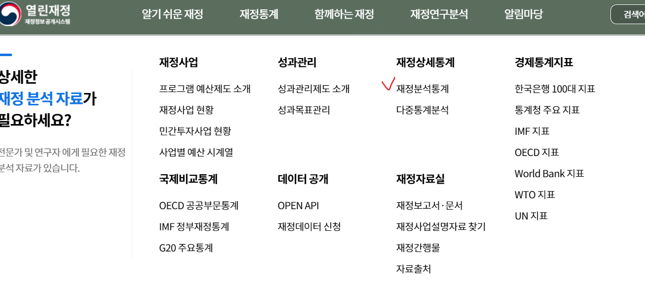
메뉴에서 재정연구분석 클릭
2

재정분석통계 클릭
3

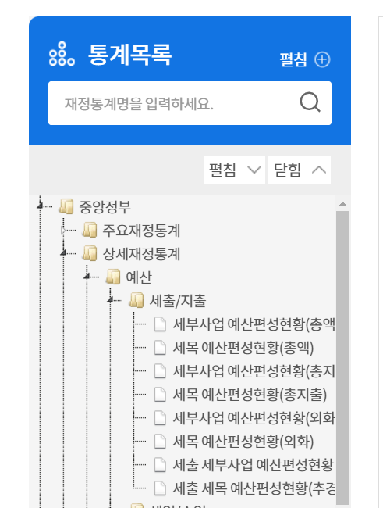

통계분류 메뉴에서
- 중앙정부> 상세재정통계>예산> 세출/지출
4

클릭
5

조회 및 다운로드
6

